MOBO
Podzespół
Płyta główna
AsRock 890GX Extreme3 /AMD 890GX/
 | Klasa produktu: Płyta główna
 | Producent procesora: AMD
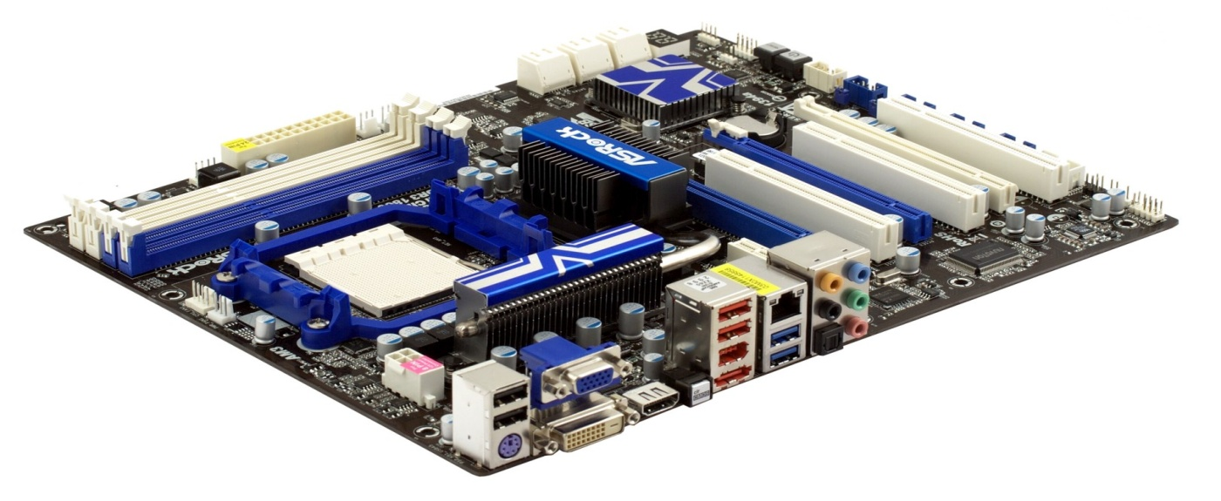
 | Typ procesora: Athlon II, Phenom II
 | Typ gniazda procesora: AM3
 | Liczba gniazd procesorów: 1
 | Producent chipsetu: AMD
 | Typ chipsetu: 890GX
 | Częstotliwość szyny FSB: FSB 2000 Mhz (5.2 GT/s)
 | Rodzaj pamięci: DDR3
 | Liczba gniazd DDR3: 4
 | Częstotliwość szyny pamięci: 1800(OC)/1600(OC)/1333/1066/800 Mhz
 | Maksymalna wielkość pamięci: 24 GB
 | Wbudowany układ dźwiękowy: VIA VT2020
 | Układ LAN: Tak
 | Typ zintegrowanej karty sieciowej: 10/100/1000 Mbit/s
 | Zintegrowana karta bezprzewodowa: Nie
 | Zintegrowana karta graficzna: Nie
 | Złącza PCI: 2
 | Złącza PCI-E 16x: 3
 | Złącza PCI-E 1x: 1
 | Złącza PCI-E 4x: 0
 | Złącza USB 2.0: 6
 | Dodatkowe informacje o portach USB 2.0: 4x USB 2.0 + 2x USB 3.0
 | Złącza FireWire (IEEE 1394):Tak
 | Układ SATA: 6x SATA3
 | Maksymalna ilość urządzeń ATA: 2 szt.
 | Maksymalna ilość urządzeń Serial ATA: 6 szt.
 | Szybkość interfejsu dysków ATA: 133 MB/s
 | Szybkość interfejsu dysków Serial ATA: 600 MB/s
 | Cechy dodatkowe: 3 x slot PCI-E 16x, 1x eSATA
 | Format: ATX
 | Typ złącza zasilania ATX: 24-pin
 | Gwarancja producenta: 24 miesiące
 |  | Cena: 430zł brutto

http://www.esc.pl/index.php?cPath=115_318&sort=1a&filter_id=74
 | http://www.esc.pl/product_info.php?cPath=115_318&products_id=27607

CPU
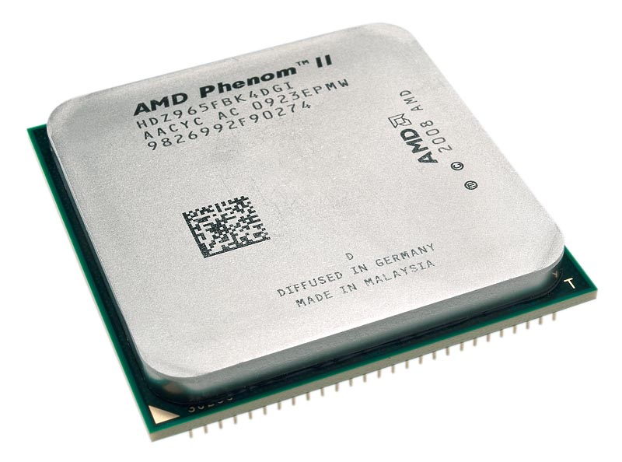
Podzespół
 | AMD Phenom II X4 965 Black Edit /3.4GHz, 125W, BOX, AM3/
 | [HDZ965FBGMBOX]

 |  | Gwarancja producenta: 36 miesięcy

 |  | Typ procesora: Phenom II X4 (4 rdzenie)
 |  | Kod procesora: 965
 |  | Typ gniazda procesora: Socket AM3
 |  | Częstotliwość taktowania procesora: 3,4 GHz
 |  | Pojemność pamięci cache [L2]: 2 MB
 |  | Pojemność pamięci cache [L3]: 6 MB
 |  | Dodatkowe informacje: 45nm, 125W
 |  | Dołączony wentylator: Tak

 |  | Cena: | 579 zł | brutto
 |  |  | 474.59 zł | netto

 |  | http://www.esc.pl/index.php?cPath=116_229
 |  |  | http://www.esc.pl/product_info.php?cPath=116_229&products_id=24696

RAM
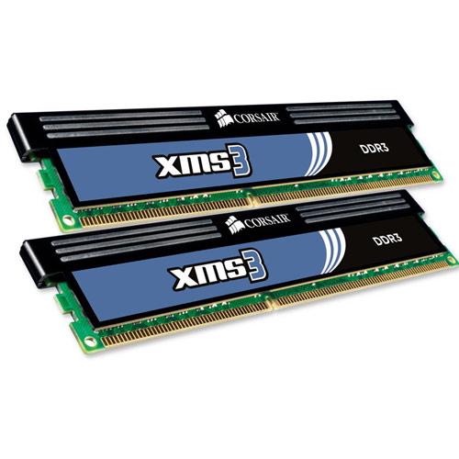
Podzespół
 | Corsair 4GB (2x2GB) 1333MHz CL9 XMS3 |  |  |  | x2!!!
 | [TW3X4G1333C9]

 |  | Gwarancja producenta: wieczysta

 |  | Rodzaj pamięci: DDR3
 |  | Pojemność pamięci: 4096 MB
 |  | Częstotliwość szyny pamięci: 1333 MHz
 |  | Liczba pamięci w zestawie: 2 (2x2048MB)
 |  | Dodatkowe informacje: CL9
 |  |  |  |  | Razem:
 |  | Cena: | 225 zł | brutto | 450 zł
 |  |  | 184.43 zł | netto | 368.86 zł

 |  | http://www.esc.pl/index.php?cPath=113_278
 |  |  | http://www.esc.pl/product_info.php?cPath=113_278&products_id=20380

GPU
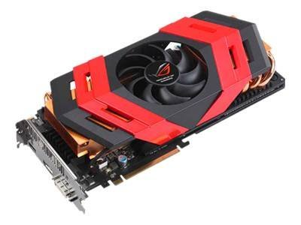
Podzespół
 | Asus Radeon HD5870x2 Ares 4GB DDR5 /2x256bit/ DVI/HDMI/DP
 | [ARES/2DIS/4GD5]

 |  | Gwarancja producenta: 36 miesięcy

 |  | Klasa produktu: Karta graficzna
 |  | Producent chipsetu: ATI
 |  | Typ chipsetu: Radeon HD5870x2
 |  | Szyna pamięci: 256-bitowa
 |  | Rodzaj pamięci: DDR5
 |  | Zainstalowana pamięć wideo: 4096 MB
 |  | Częstotliwość RAMDAC: 400 MHz
 |  | Taktowanie rdzenia: 850 MHz
 |  | Taktowanie pamięci: 4800 Mhz
 |  | Maksymalna rozdzielczość obrazu: 2560x1600 pikseli
 |  | Typ złącza magistrali: PCI-Express x16
 |  | Złącze zewnętrzne: DVI, HDMI, DP
 |  | Obsługiwane standardy:DirectX 11, OpenGL 4.1

 |  | Cena: | 4,299 zł | brutto
 |  |  | 3,523.77 zł | netto

 | http://www.esc.pl/product_info.php?cPath=71_86&products_id=32072

LCD
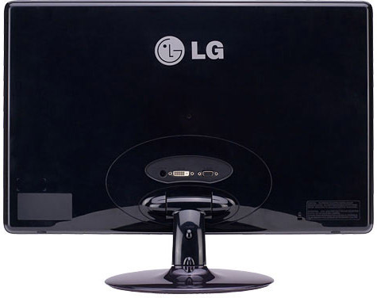
Podzespół
 | LG E2250V-PN (16:9, 5ms, HDMI, LED)
 | [E2250V-PN]

 |  | Gwarancja producenta: 36 miesięcy

 |  | Klasa produktu: Monitor LCD
 |  | Typ panela LCD: TN LED
 |  | Przekątna ekranu: 22 cali
 |  | Zalecana rozdzielczość obrazu: 1920x1080 pikseli
 |  | Czas reakcji matrycy: 5 ms
 |  | Jasność: 250 cd/m2
 |  | Kontrast: 5000000:1
 |  | Kąt widzenia poziomy: 170 stopni
 |  | Kąt widzenia pionowy: 178 stopni
 |  | Liczba wyświetlanych kolorów: 16,7 mln
 |  | Regulacja cyfrowa (OSD): Tak
 |  | Typ gniazda wejściowego (sygnałowego): DVI, D-SUB, HDMI
 |  | Pozostałe złącza:
 |  | Głośniki: Brak
 |  | Pivot: Nie
 |  | Wbudowana kamera: Nie
 |  | Wbudowany zasilacz: Nie
 |  | Waga: 3,3 kg
 |  | Kolor obudowy: czarny

 |  | Cena: | 669 zł | brutto
 |  |  | 548.36 zł | netto

 | http://www.esc.pl/product_info.php?cPath=103_248&products_id=27353

HDD
Podzespół
 | Seagate 2 TB 7200rpm 64MB cache SATA III Barracuda XT SATA600
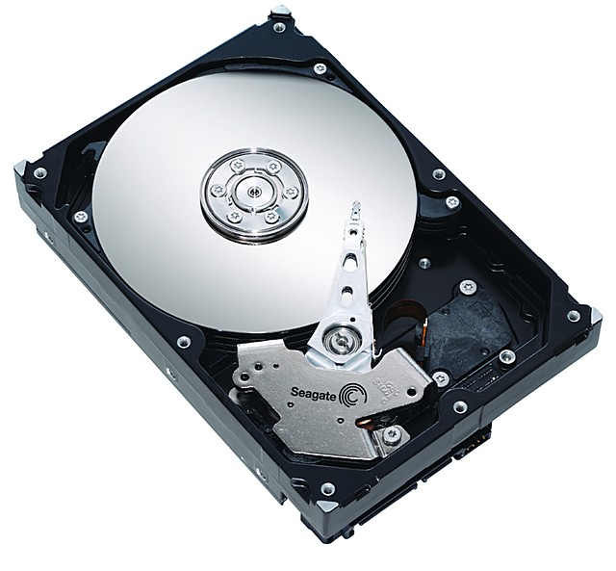

 |  | Gwarancja producenta: 36 miesięcy

 |  | Format szerokości: 3,5 cali
 |  | Pojemność dysku: 2 TB
 |  | Interfejs: Serial ATA 600
 |  | Szybkość interfejsu dysku: 600 MB/s
 |  | Prędkość obrotowa silnika: 7200 obr./min
 |  | Średnie opóźnienie: 6,16 ms
 |  | Pojemność pamięci podręcznej: 64 MB
 |  | Odporność na wstrząsy: praca 63G / spoczynek 300G
 |  | Głośność w czasie pracy: 3,2 B
 |  | Głośność w czasie spoczynku: 2,8 B

 |  | Cena: | 599 zł | brutto
 |  |  | 486.99 zł | netto
 | http://www.esc.pl/product_info.php?cPath=1_30&products_id=23503

TOWER
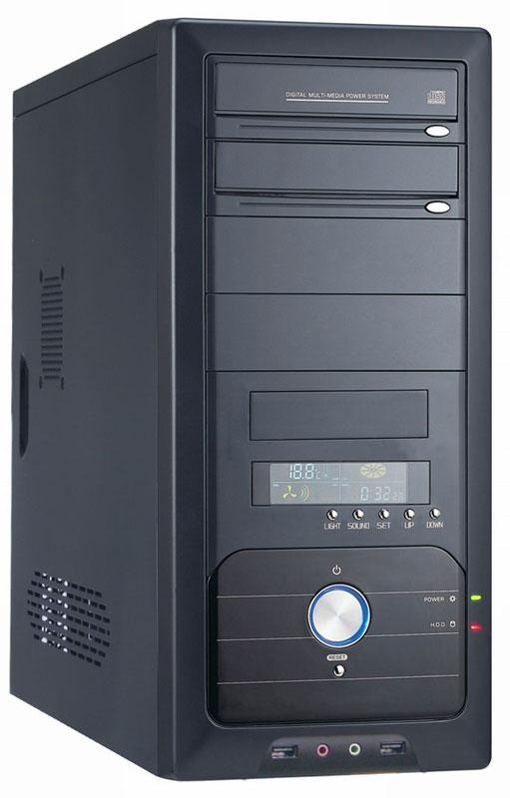
Podzespół
 | I-BOX Lynx 202K (b/z)

 |  | Gwarancja producenta: 24 miesiące

 |  | Kolor: Czarny
 |  | Rodzaj/ilość wyjść/wejść: 2x USB, 2x Audio
 |  | Ilość zew. zatok 5,25": 4
 |  | Ilość zew. zatok 3,5": 1
 |  | Ilość wew. zatok 3,5": 4
 |  | Rozmiar obudowy: 430 x 190 x 450 mm
 |  | Zamontowane wentylatory: 1x80 mm (tył)
 |  | Zamontowany zasilacz: brak

 |  | Informacje dodatkowe: Obudowa wyposażona jest w najcichszy możliwy wentylator wewnętrzny. Posiada system regulacji tempa pracy wentylatora z
 |  | wyświetlaczem LCD, informowanie dźwiękiem o warunkach pracy przekraczających nastawione wartości, może pokazać czas pracy komputera. ,
 |  | Przyjazna w montażu - posiada zagięte metalowe krawędzie. Możliwość plombowania.

 |  | Cena: | 135 zł | brutto
 |  |  | 109.76 zł | netto

 | http://www.esc.pl/product_info.php?cPath=112_143&products_id=4736

PSU
Podzespół
 | bequiet! DarkPowerPro P8 1000W
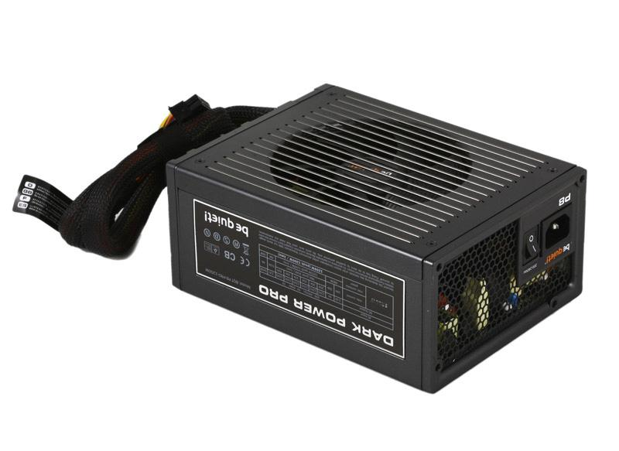

 |  | Gwarancja producenta: 24 miesiące

 |  | Standard: ATX 12V
 |  | Maks. moc: 1000W
 |  | Wtyczka zasilania (ilość pinów): 24 szt.
 |  | Wtyczka zasilania (rodzaj): Rozłączalna
 |  | Ilość wtyczek MOLEX: 8 szt.
 |  | Ilość wtyczek S-ATA: 11 szt.
 |  | Ilość wtyczek Floppy: 2 szt.
 |  | Ilość wtyczek PCi-Express: 3x 6+2PIN, 3x 6PIN
 |  | Ilość wentylatorów: 1 szt.
 |  | Średnice wentylatorów: 120 mm

 |  | Informacje dodatkowe:
 |  | • Certyfikat 80PLUS SILVER
 |  | • Energi Star 5.0
 |  | • Kompatybilny z wersją ATX 2.3 oraz EPS 12 V2.92
 |  | • Aktywne PFC z PF równe 0,99
 |  | • 4 oddzielne linie 12V
 |  | • Overcloking KEY (łączenie linii 12V)
 |  | • Technologia DC/DC
 |  | • Hold-up time
 |  | • Multi-GPU 4 PCIe
 |  | • EUP-rea , dy
 |  | • Intel Deep Power-Down C6 status
 |  | • 202/95/EG RoHS oraz WEEE • Kabel All-in-one]
 |  | • Ultra Silent Concept
 |  | • Pakiet zabezpieczeń: OCP, OVP,UVP, SCP, OPP,OTP

 |  | Cena: | 845.87 zł | brutto
 |  |  | 687.70 zł | netto

 | http://www.esc.pl/product_info.php?cPath=142&products_id=15295

DVD-ROM
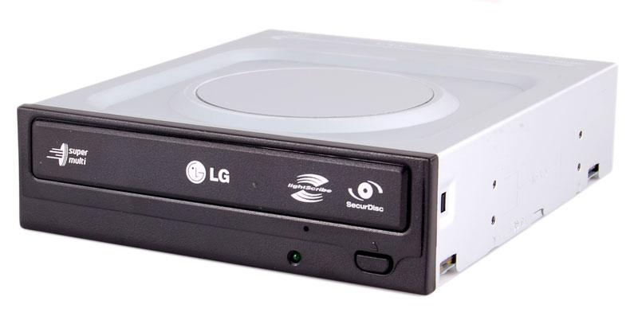
Podzespół
 | LG GH22LS50 SATA SecurDisc LightScribe (black)

 |  | Gwarancja producenta: 24 miesiące

 |  | Klasa produktu: Wewnętrzna nagrywarka DVD±RW
 |  | Pojemność nośnika: 4,7 GB, 8,5 GB
 |  | Czas dostępu (DVD): 145 ms
 |  | Pojemność pamięci podręcznej: 2000 kB
 |  | Możliwość montażu w pionie: Tak
 |  | Interfejs: SATA
 |  | Odczytywane formaty dysków: DVD-ROM, DVD-R/RW, DVD-RAM, DVD-R (dwuwarstwowe), DVD+R/RW, DVD+R (dwuwarstwowe),
 |  |  | CD-ROM, CD-ROM XA, CD-I, Video CD, CD-Extra, CD-TEXT, Photo CD, CD-DA, SecurDisc
 |  | Klasa szybkości odczytu CD-ROM: 48 x
 |  | Klasa szybkości zapisu CD-R: 48 x
 |  | Klasa szybkości zapisu CD-RW: 32 x
 |  | Klasa szybkości odczytu DVD-ROM: 16 x
 |  | Klasa szybkości zapisu DVD-R: 20 x
 |  | Klasa szybkości zapisu DVD-RW: 6 x
 |  | Klasa szybkości zapisu DVD+R: 20 x
 |  | Klasa szybkości zapisu DVD+RW: 8 x
 |  | Klasa szybkości zapisu DVD-RAM: 12 x
 |  | Klasa szybkości zapisu DVD+R (dwuwarstwowa): 12 x
 |  | Klasa szybkości zapisu DVD-R (dwuwarstwowa): 12 x
 |  | Szerokość: 146 mm
 |  | Głębokość: 165 mm
 |  | Wysokość: 41,3 mm
 |  | Masa netto: 0,77 kg
 |  | Cechy dodatkowe: Funkcja SecurDisc, Technologia LightScribe [umożliwia wypalanie napisów (grafiki) na płycie],
 |  |  | Do technologii LightScribe wymagane są specjalne płyty LightScribe, bulk
 |  | Typ napędu:: Wewnętrzny
 |  | Dual Layer (nagrywanie płyt dwuwarstwowych): Tak
 |  | Kolor: czarny.

 |  | Cena: | 99.00 zł | brutto
 |  |  | 80.49 zł | netto

 | http://www.esc.pl/product_info.php?cPath=107_257&products_id=12067

Klawiatura i mysz
Podzespół
 | Logitech Wireless Desktop MK710
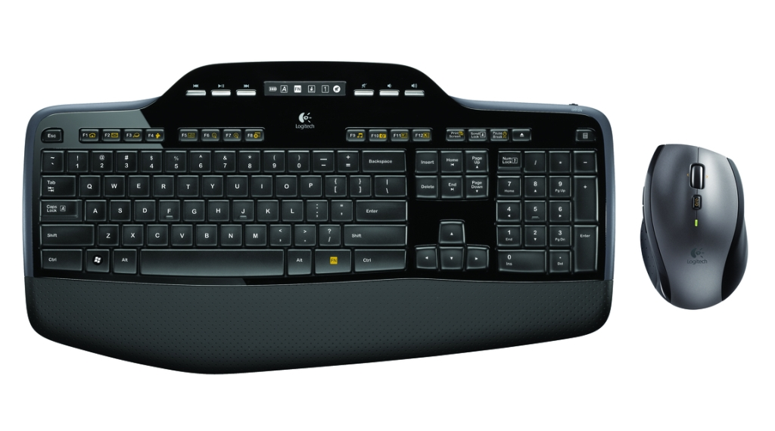

 |  | Gwarancja producenta: 24 miesiące

 |  | Układ klawiatury: standardowy
 |  | Klawisze multimedialne: Tak
 |  | Klawisze numeryczne: Tak
 |  | Komunikacja z komputerem: Radiowa
 |  | Podkładka pod nadgarstki: Tak
 |  | Interfejs: USB
 |  | Typ myszy: Optyczna
 |  | Komunikacja z komputerem: Radiowa
 |  | Zasięg: do 2 metrów
 |  | Liczba przycisków: 4
 |  | Liczba rolek: 1
 |  | Interfejs: USB

 |  | Cena: | 359 zł | brutto
 |  |  | 291.87 zł | netto

